ej1
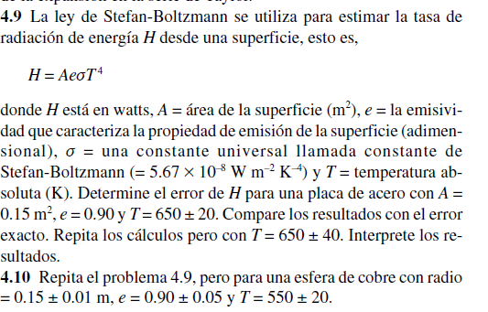

 |  |  |  |  |  |  | valor | error
 |  |  |  |  |  | r | 0.15 | 0.01
 |  |  |  |  |  | e | 0.9 | 0.05
 |  |  |  |  |  | T | 550 | 20
 |  |  |  |  |  | cte | 5.67E-08

 |  |  |  |  |  | H | 1320.2880985

derivada respc | r | e | T |  |  | H-eH | 878.85844135
 | 8*pi*r*e*ctte*T^4 | 4*pi*r^2*ctte*T^4 | 16*pi*r^2*e*ctte*T^3 |  |  | H+eH | 1761.71776
 | 17603.841314 | 1466.9867762 | 9.6020952621 | 19080.430185
multi con error | 176.03841314 | 73.349338808 | 192.04190524 | 441.42965719 | eH

